상품제안서
스카이 240W PD3.1 C to C 고강도 패브릭 초고속충전케이블 1M | 상품코드: S29523

 |  |  |  |  |  |  | 02-713-8555 | www.synergygift.co.kr
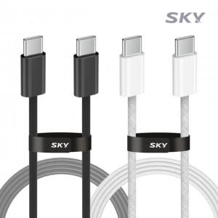

【상세/제작정보】

【인쇄/포장옵션】 | 스티커 / OPP(비닐)

【공급단가】 | 수량 | 100~ | 300~ | 500~ | 1,000~ | 3,000~
*VAT별도 | 단가 | 4,490원 | 4,240원 | 4,040원 | 3,930원 | 3,970원

【상품 URL】 | https://www.synergygift.co.kr:443/src/goods_detail.php?gdno=29523

